Sheet1
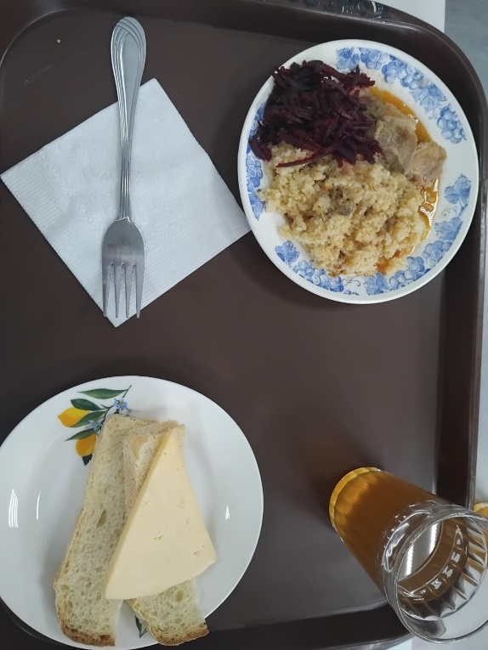
Школа | МБОУ Большекирсановская сош имени Героя Советского Союза Хайло В.А. |  |  | Отд./корп |  |  |  | День | 2024-04-27

Прием пищи | Раздел | № рец. | Блюдо | Выход, г | Цена | Калорийность | Белки | Жиры | Углеводы
Завтрак | гор.блюдо | 260 | гуляш | 100.00 | 42.71 | 309.00 | 10.64 | 28.19 | 309.00
 | гор.напиток | 507 | компот из смеси сухофруктов | 180.00 | 3.69 | 72.00 | 0.00 | 0.00 | 17.10
 | хлеб | н | хлеб пшеничный | 40.00 | 2.87 | 92.00 | 3.04 | 0.32 | 18.80
 |  | 302 | каша рассыпчатая пшеничная | 100.00 | 4.44 | 147.20 | 4.21 | 3.00 | 25.90
 |  | 15 | сыр порциями | 20.00 | 17.73 | 72.00 | 4.64 | 5.90 | 0.00
 |  | 52 | овощи (свекла отварная) | 60.00 | 2.55 | 55.68 | 0.85 | 3.61 | 4.96
Завтрак 2 | фрукты

Обед | закуска
 | 1 блюдо |  | .
 | 2 блюдо
 | гарнир
 | сладкое
 | хлеб бел.
 | хлеб черн.

 |  |  |  | 500.00 | 73.99 | 747.88 | 23.38 | 41.02 | 375.76

